关系图
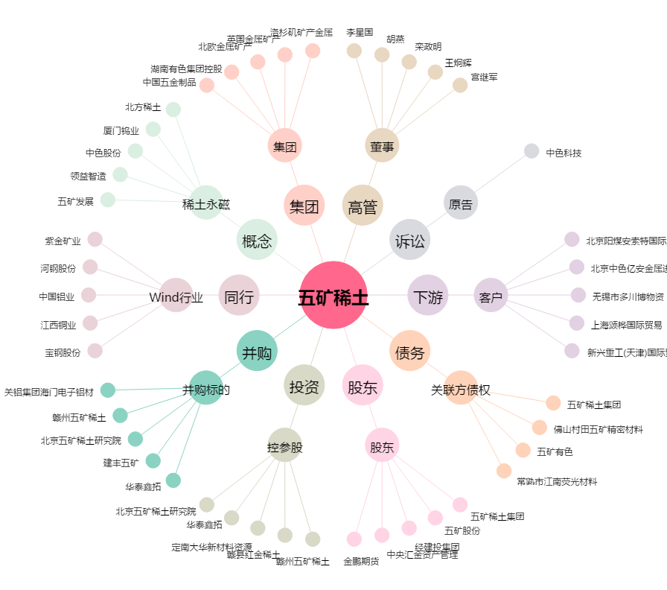
五矿稀土[000831.SZ] - 关系概览图

